关系图
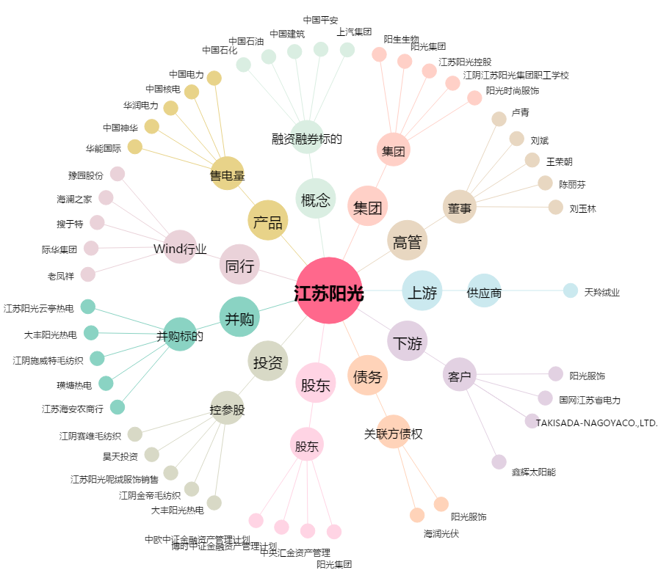
江苏阳光[600220.SH] - 关系概览图

